Comparatif
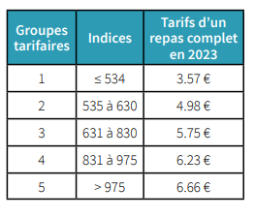
COMPARATIF TARIFS RESTAURATION SOCIALE CNRS 2023 - 2024
et impact + 5 points d'indices au 1er janvier 2024
Groupes | Indices | Tarif au 1er février 2023 | Tarif au 1er février 2024 | écart 23/24 | Augmentation 23/24 20 repas complets | Ecart groupes 23/24 | Augmentation 23/24 20 repas complets et changement de groupe | Augmentation 1er février 24 20 repas complets changement de groupe
1 | < 535 | 3.57 | 3.68 | 0.11 | 2.20
2 | 535 à 630 | 4.98 | 5.15 | 0.17 | 3.40 | 1.58 | 31.6 | 29.4
3 | 631 à 830 | 5.75 | 5.99 | 0.24 | 4.80 | 1.01 | 20.2 | 16.8
4 | 831 à 975 | 6.23 | 6.48 | 0.25 | 5.00 | 0.73 | 14.6 | 9.8
5 | > 975 | 6.66 | 6.92 | 0.26 | 5.20 | 0.69 | 13.8 | 8.8

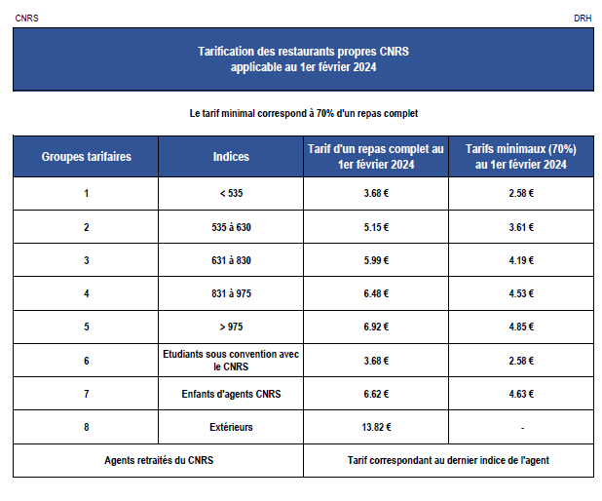
Tarifs 2023

Grilles indiciaires 2020
